Рус
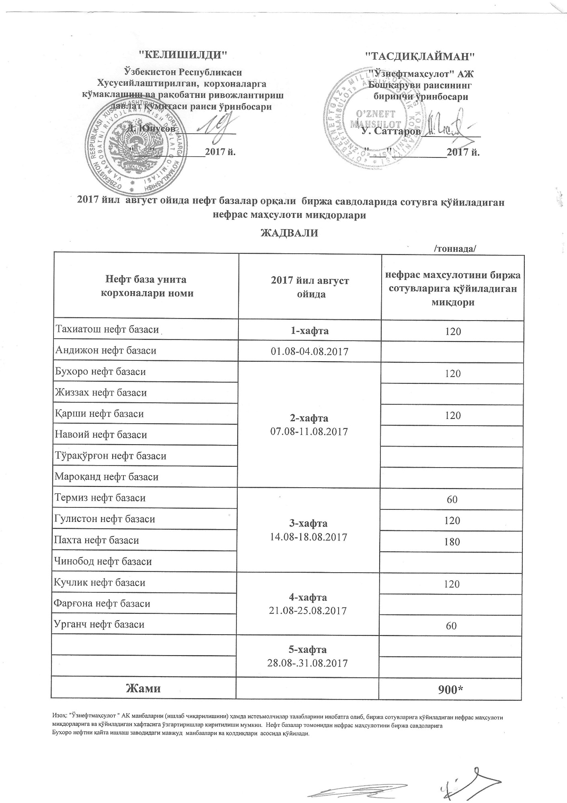
График объемов выставления нефраса нефтебазами АК "Узнефтепродукт" в август 2017 года
 |  | /тонна/
Наименование нефтебазы | за август 2017 года | Объем
Тахиатош нефт базаси | 1-неделя 01.08-04.08.2017 | 120
Андижон нефт базаси
Бухоро нефт базаси | 2-неделя 07.08-11.08.2017 | 120
Жиззах нефт базаси
Кучлик нефт базаси |  | 120
Навоий нефт базаси
Тўрақўрғон нефт базаси
Мароқанд нефт базаси
Термиз нефт базаси | 3-неделя 14.08-18.08.2017 | 60
Гулистон нефт базаси |  | 120
Пахта нефт базаси |  | 180
Чинобод нефт базаси
Қарши нефт базаси | 4-неделя 21.08-25.08.2017 | 120
Фарғона нефт базаси
Урганч нефт базаси |  | 60
 | 5-неделя 28.08-31.08.2017

ВСЕГО |  | 900

